Página1
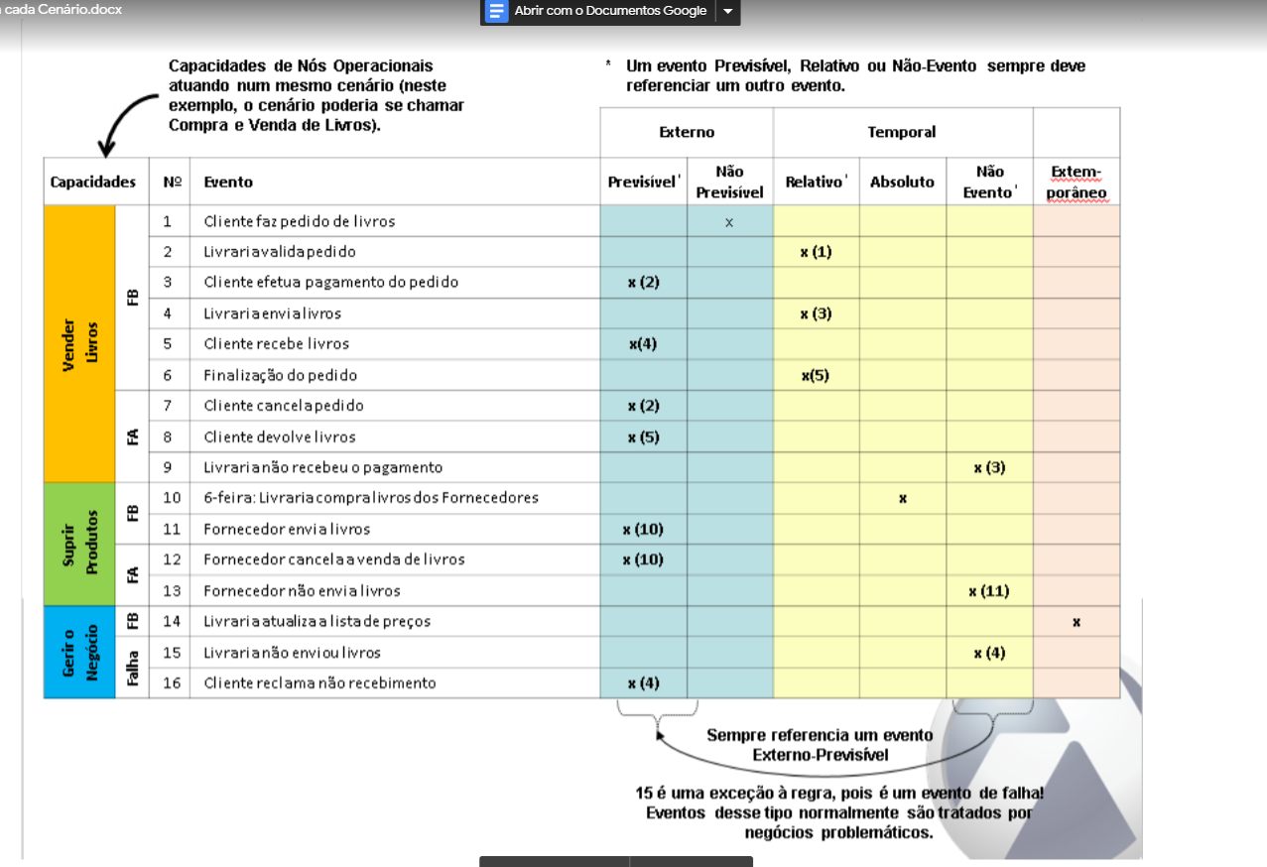
Capacidades |  | N° | Evento | Previsivel* | Não Previsivel | Relativo* | Absoluto | Não Evento | Extemporâneo
Solicitação para voluntário | FB | 1 | Municipe solicita ser voluntário |  | x
 |  | 2 | Voluntário aprovado |  |  | x(1)
 | FA | 3 | Voluntário reprovado |  |  |  |  | x(1)
Criação das Pastas | FB | 4 | Voluntários solicita criação de Pasta | x(2)
 |  | 5 | Administração avalia Pasta |  |  | x(4)
 |  | 6 | 6-feira:Administração homologa Pastas |  |  |  | x
Interação das Pastas | FB | 7 | Voluntários segue Pasta | x(6)
 |  | 8 | Voluntários publica informe | x(7)
 |  | 9 | Administração publica análises técnicas |  |  | x(6)
 | FA | 10 | Pasta indisponivel |  |  |  |  | x(7)
Gerar Relatório | FB | 11 | 6-feira:Administração reporta relátorio |  |  |  | x
 |  | 12 | Administração finaliza pasta |  |  | x(6)

